contagem do malote
 |  | PROCEDIMENTO OPERACIONAL PADRÃO |  |  |  |  | Controle: | TP -001
 |  |  |  |  |  |  | Tempo de Cíclo: | 2 MINUTOS
Atividade: |  | Como lançar Nota de Devolução no caixa |  |  |  |  | Periocidade | Segunda á segunda
Setor: |  | Frente de caixa
Responsável : |  | Fiscais de caixa
Criado em: |  | 2026-06-08 |  | Revisado: | Débora Ribeiro | Número da Revisão: |  | 0
MATERIAIS NECESSÁRIOS DE ENTRADA
1 |  |  |  |  | 3
2 |  |  |  |  | 4
PASSO A PASSO
Após o cliente passar os itens no caixa, aperte Subtotal>+Fin, em seguida aperte em 'Nota Fiscal Devolução" Certifique-se de lançar cada NFD no mesmo dia.
1

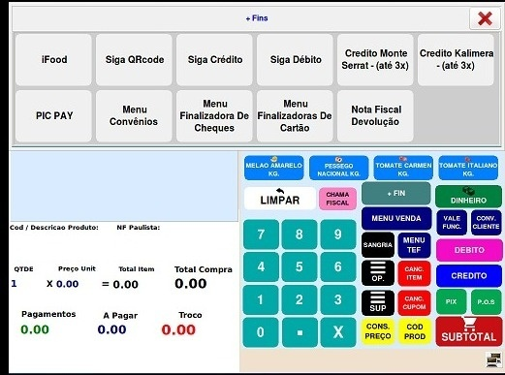

Em seguida, digite o número de transação que consta na nota
e aperte em "Confirma" .Após a confirmação, será aplicado o desconto referente ao valor da nota. Em seguida , dependendo da situação, poderá ser gerada uma diferença de valor a pagar ou troco para o cliente.
2

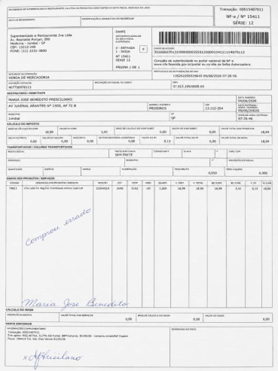
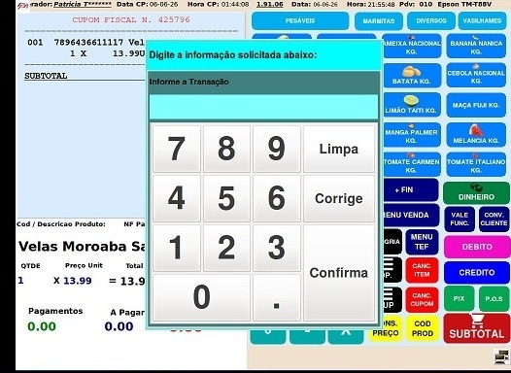
Número da transação

RESULTADO ESPERADO (SAÍDAS)
1 | Nota lançada corretamente no caixa
2
APROVAÇÃO
Responsável |  |  | Líder |  |  |  | SIM

